2020_08_data
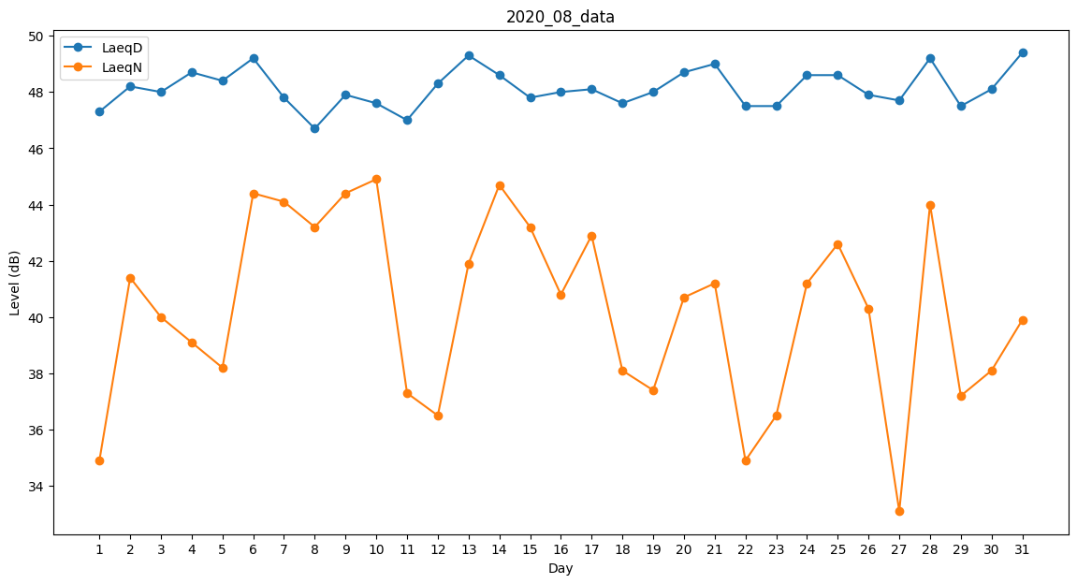
Day | LaeqD | LaeqN
1 | 47.3 | 34.9
2 | 48.2 | 41.4
3 | 48 | 40
4 | 48.7 | 39.1
5 | 48.4 | 38.2
6 | 49.2 | 44.4
7 | 47.8 | 44.1
8 | 46.7 | 43.2
9 | 47.9 | 44.4
10 | 47.6 | 44.9
11 | 47 | 37.3
12 | 48.3 | 36.5
13 | 49.3 | 41.9
14 | 48.6 | 44.7
15 | 47.8 | 43.2
16 | 48 | 40.8
17 | 48.1 | 42.9
18 | 47.6 | 38.1
19 | 48 | 37.4
20 | 48.7 | 40.7
21 | 49 | 41.2
22 | 47.5 | 34.9
23 | 47.5 | 36.5
24 | 48.6 | 41.2
25 | 48.6 | 42.6
26 | 47.9 | 40.3
27 | 47.7 | 33.1
28 | 49.2 | 44
29 | 47.5 | 37.2
30 | 48.1 | 38.1
31 | 49.4 | 39.9

